Accueil
Bienvenue dans notre calculateur de Nutri-Score !
Cette application est votre compagnon pour une alimentation plus consciente et plus saine. Que vous soyez un producteur cherchant à améliorer la qualité nutritionnelle de vos produits ou un consommateur désireux de faire des choix plus éclairés, notre application vous offre les outils dont vous avez besoin.
Pour l'utiliser, rien de plus simple ! Cliquez sur le bouton formulaire, cocher la case consommateur ou producteur selon votre statut puis remplissez les informations se trouvant sur votre paquet !
À qui s'adresse notre application et dans quel but ?
- Aux producteurs : Optimisez la santé de vos produits en calculant leur Nutri-Score. Notre plateforme vous permet de comprendre et d'améliorer la qualité nutritionnelle de vos aliments, pour répondre aux besoins croissants de consommateurs soucieux de leur bien-être. Augmentez la transparence et la confiance des consommateurs envers vos produits.
- Aux consommateurs : Faites des choix alimentaires plus éclairés sur vos produit. Le Nutri-Score vous fournit une évaluation simple et compréhensible de la qualité nutritionnelle, vous aidant à choisir des aliments qui correspondent à vos besoins de santé. En un coup d'œil, vous saurez ce qui est bon pour vous.

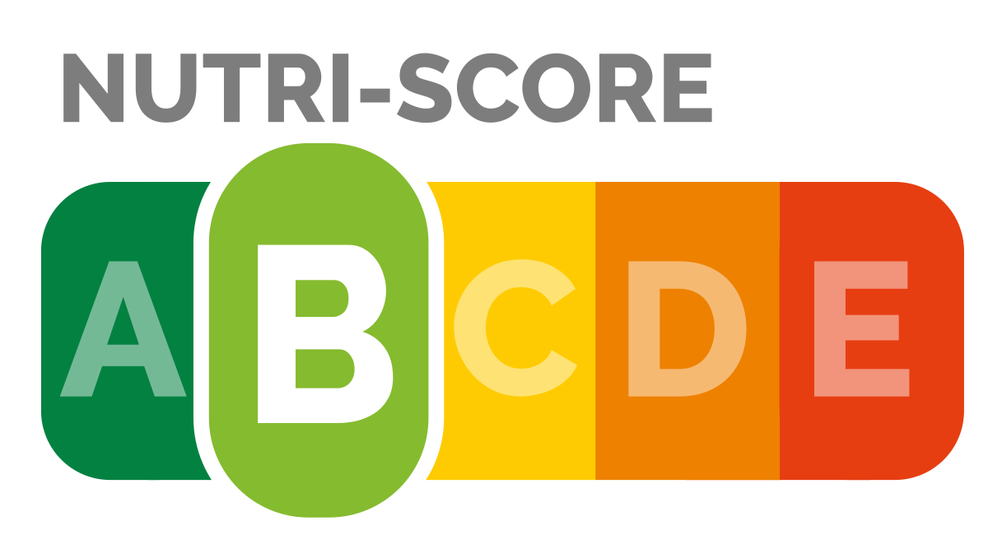


Merci de remplir les valeurs pour l'équivalrnent de 100g de votre produit ! Sinon le calcul sera faussé.



FORMULAIRE

HISTORIQUE
CONSOMMATEUR
HISTORIQUE
PRODUCTEUR
ATTENTION : Si vous êtes consommateur
Le calcul pour les consommateurs est légèrement moins précis que celui pour les producteurs.. Cela s'explique par la perte de certaines informations. Les producteurs ont des informations sur leurs produits (ex : Calcium, Fer,Fibre, etc...) qui n'apparaissent pas nécessairement sur les paquets vendu en magasin. Les seules informations que nous vons demandons de donner pour la partie consommateur sont les valeurs nutritionnelles obligatoirement présente sur les paquets.

DASHBOARD
PRODUCTEUR
DASHBOARD
CONSOMMATEUR

dashboard_consommateur
Vous êtes sur le Dashboard pour les consommateurs !

Résultat pour le produit :
 | Tranche | Indicateur
 | 20 | 10
 | 20 | 1.5
 | 20 | 188.5
 | 20
 | 20
 | 100
Nutri-score
Bravo ! Ce produit est excellent pour votre santé.
pate truffe

Précision

Pour la classe A nous avons une précision de 81%.

Recommandations

On compte 0,8g d'acide gras saturé pour 100g. Pour une alimentation saine, il ne faut pas dépasser 20g par jour !


Votre produit a 69% de chance d'appartenir à la classe A !
Classes

Acide gras saturé
Sel
Énergie
Top 3 des nutriments qui contribuent au score
Classement des nutriments
E | 2%
D | 0%
C | 2%
B | 28%
A | 69%




L'OMS recommande aux adultes de ne pas consommer plus de 5 g de sel par jour. Votre produit en contient 0,1g pour 100g !




En moyenne, on conseille d'avoir un apport de 2 400 kcal par jour. Pour 100g, le produit en contient 270kcal !


Historique Consommateur
Retour Accueil

